Sheet1
 | 装箱单
 | 供货商： | 阿斌皮具 |  |  |  |  |  | 釆购商： | MR
 | 联系电话： | 13516992989 |  |  |  |  |  | 电话：
材质 | 图片 | 客人货号 | 工厂货号 | 中文名称 | 规格（选填） | 单价 | 件数 | 装箱数 | 单位 | 总数量 | 金额 | 单箱体积 | 体积（必填） | 备注
 | 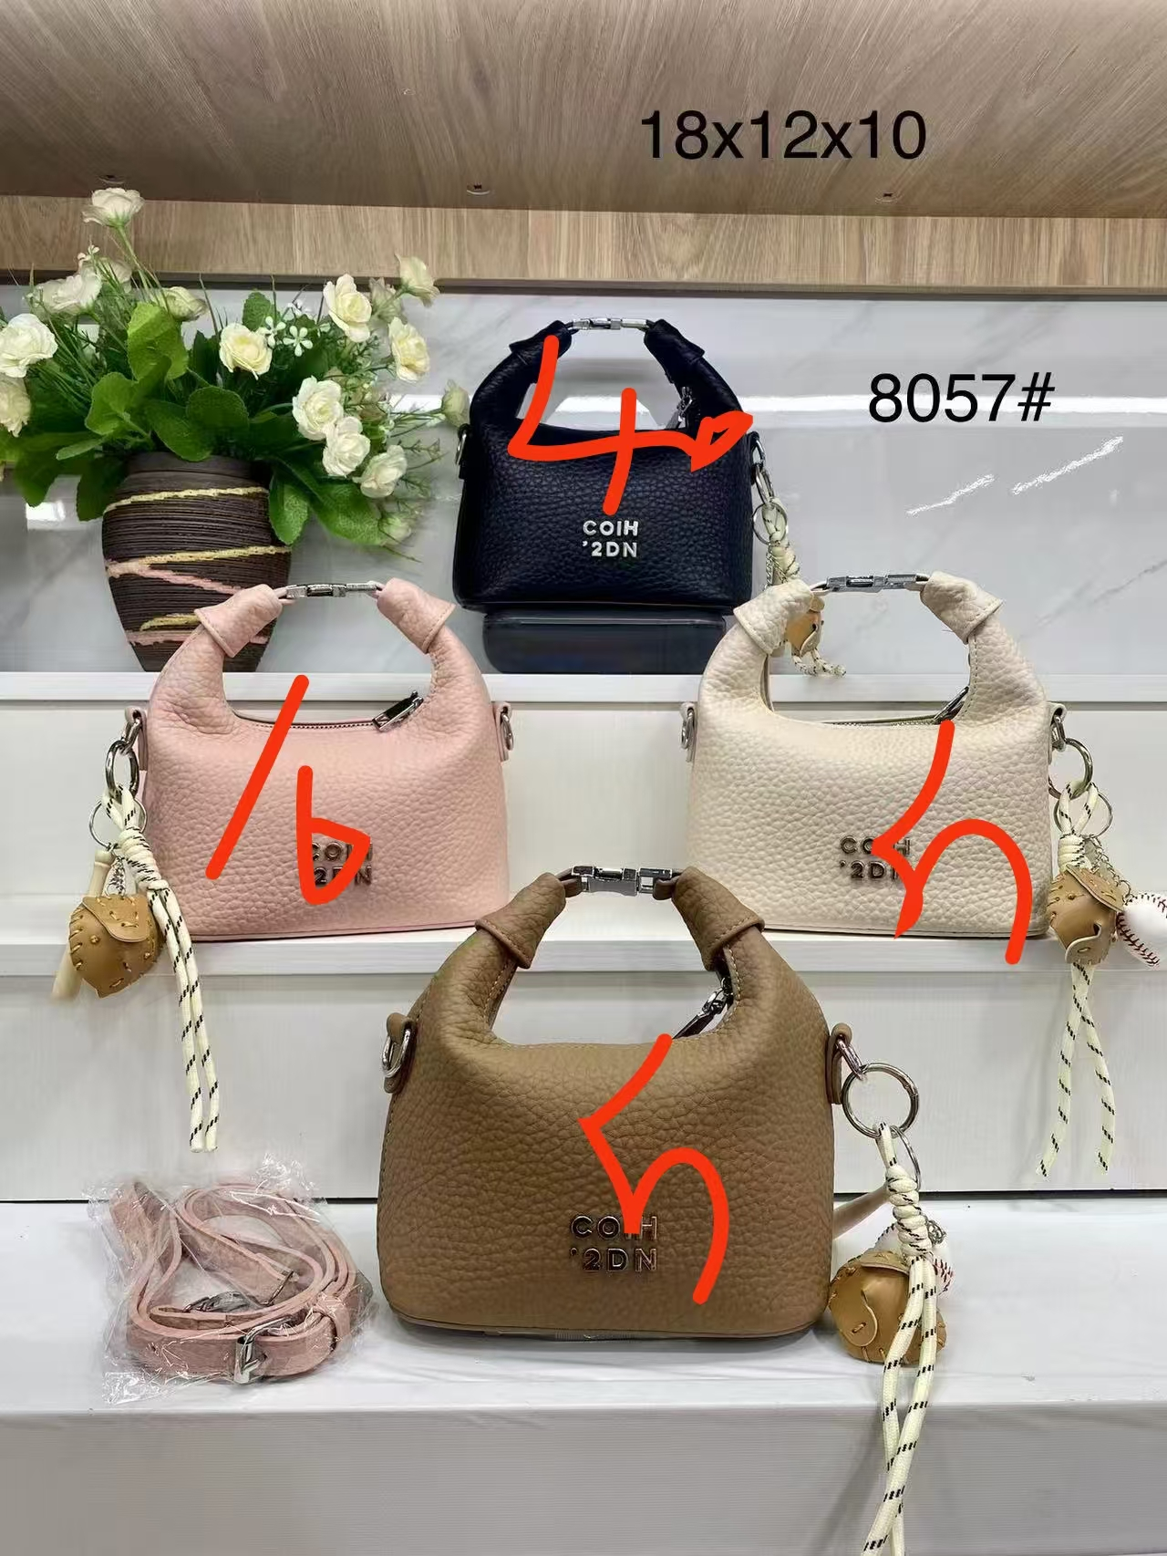 |  | 8057# |  |  | 28.00 | 1 | 60 | 个 | 60 | 1680.00 | 0.200 | 0.200
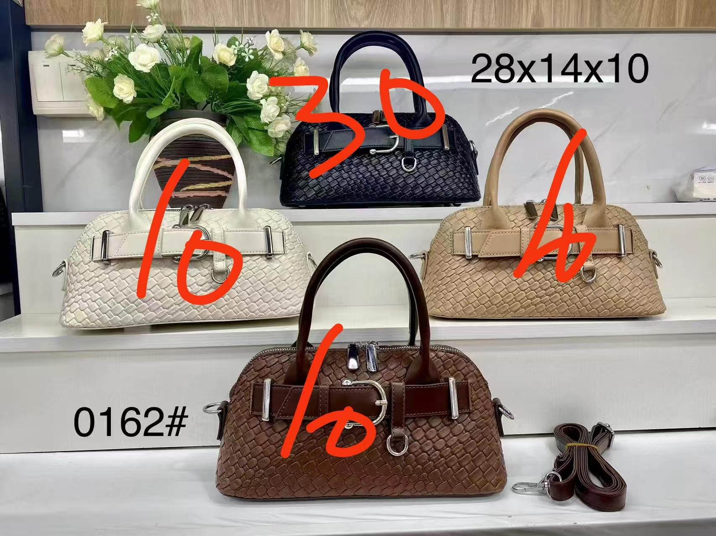 |  |  | 0162# |  |  | 29.00 | 1 | 60 | 个 | 60 | 1740.00 | 0.200 | 0.200
 | 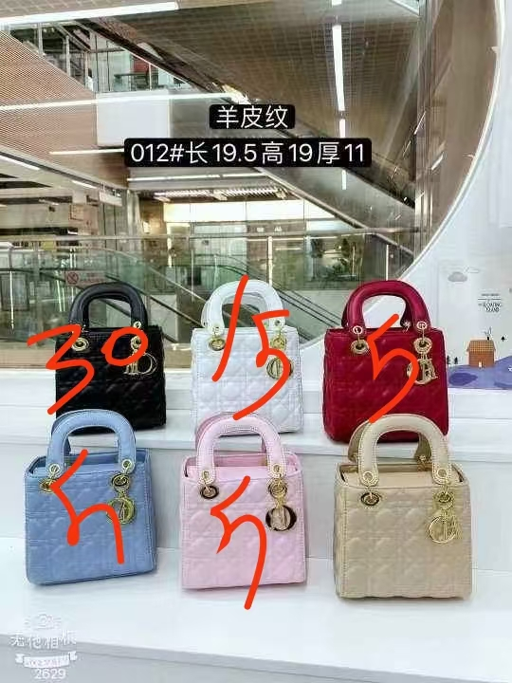 |  | 012# |  |  | 25.00 | 1 | 60 | 个 | 60 | 1500.00 | 0.200 | 0.200
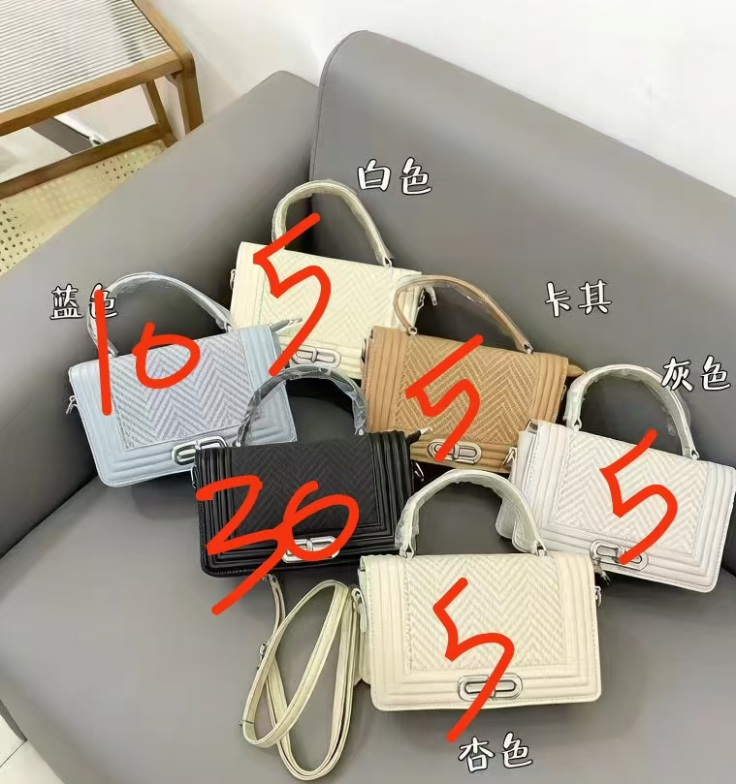 |  |  | 0095# |  |  | 30.00 | 1 | 60 | 个 | 60 | 1800.00 | 0.200 | 0.200
 | 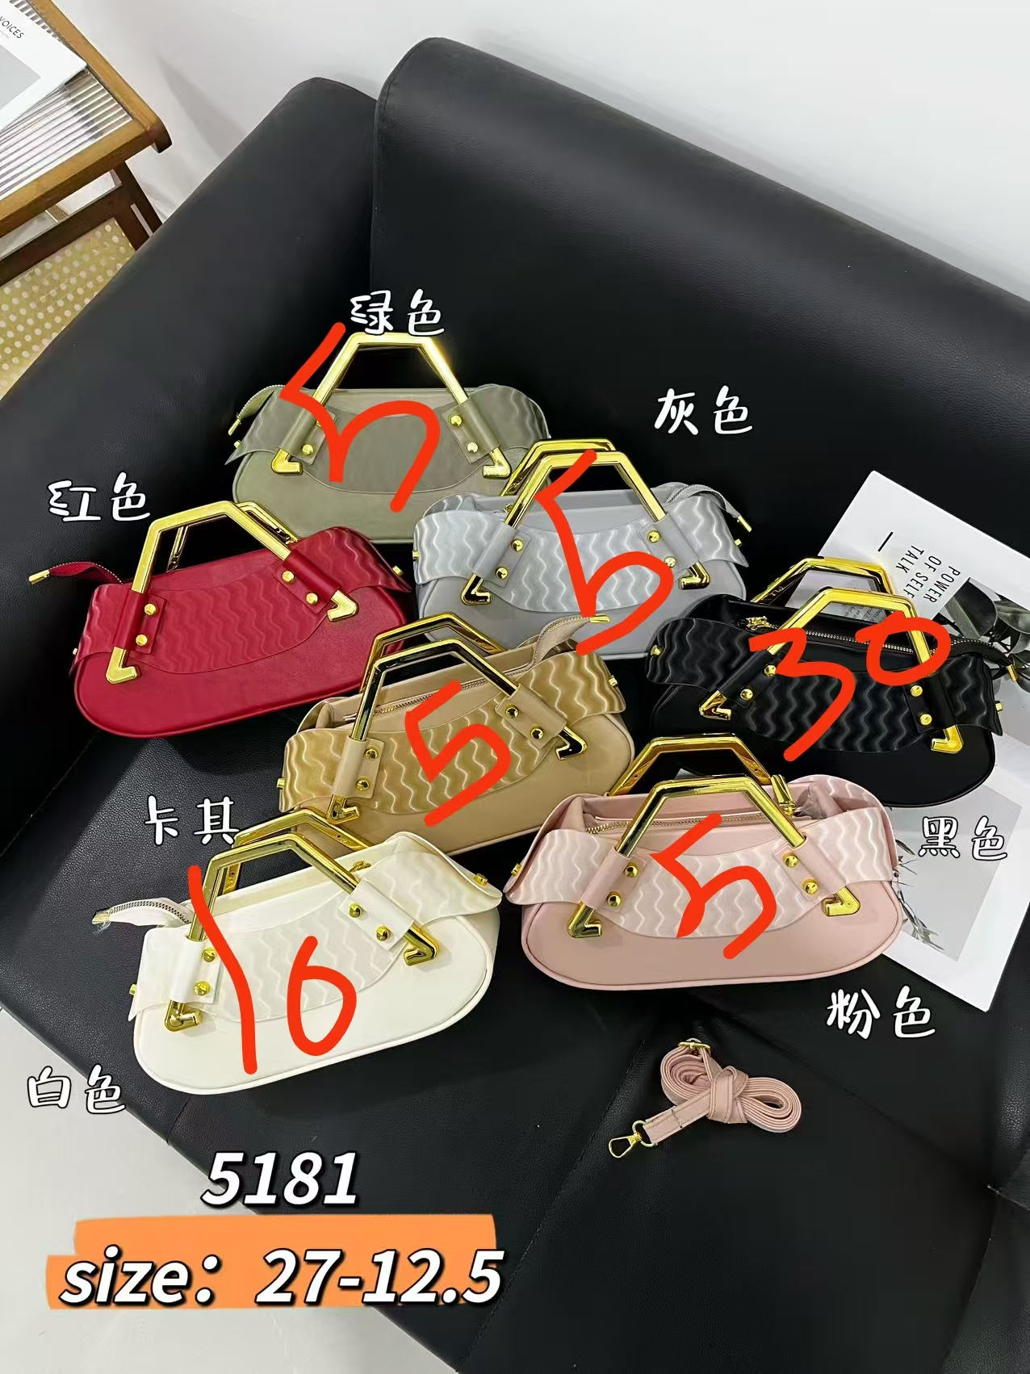 |  | 5181# |  |  | 35.00 | 1 | 60 | 个 | 60 | 2100.00 | 0.200 | 0.200
 | 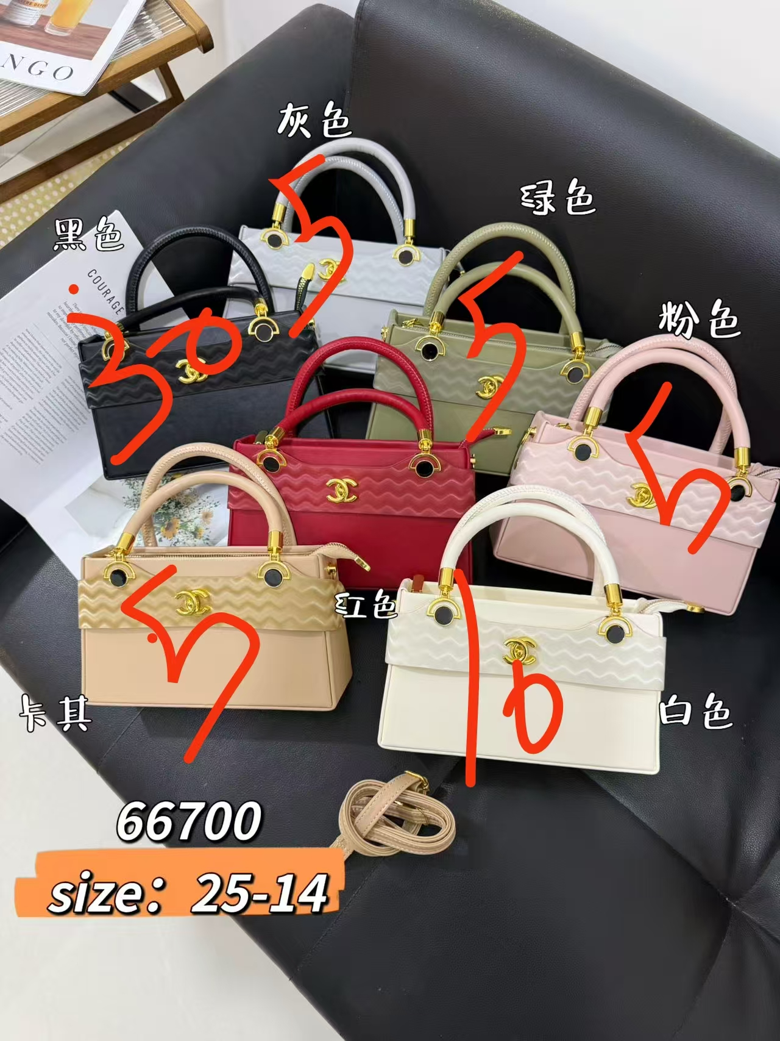 |  | 66700# |  |  | 34.00 | 1 | 60 | 个 | 60 | 2040.00 | 0.200 | 0.200
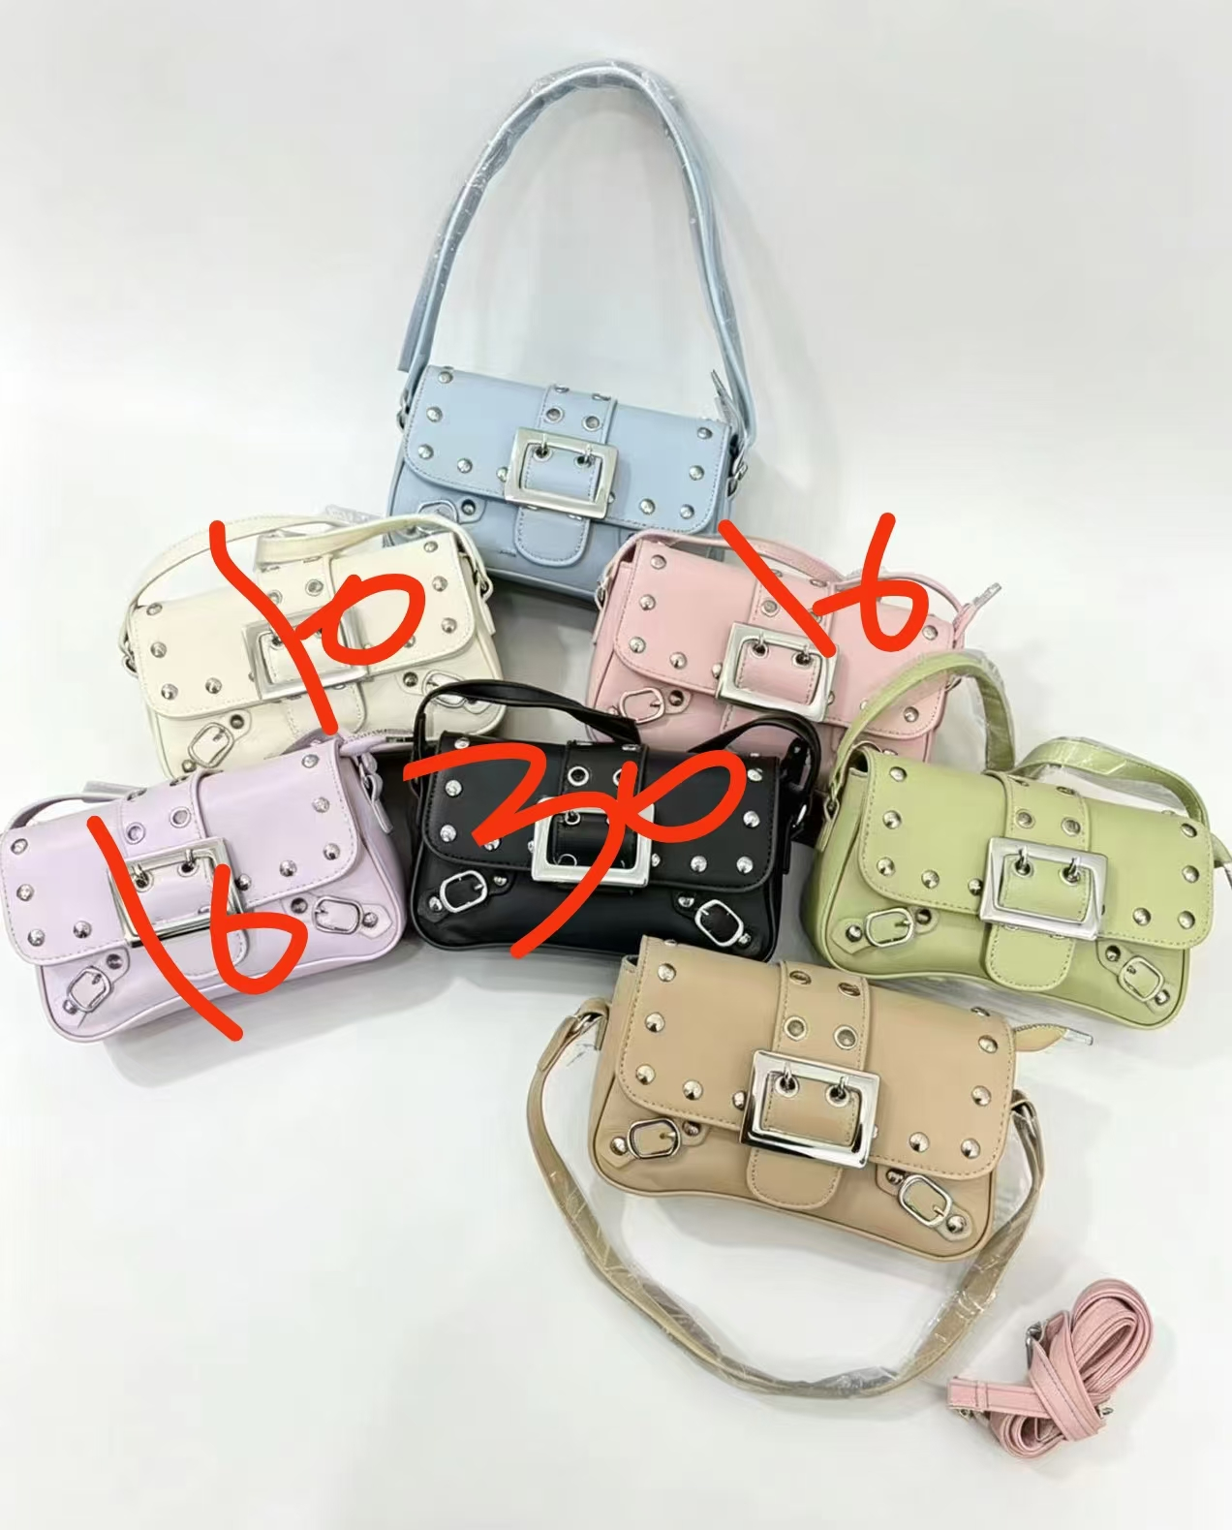 |  |  | 0093# |  |  | 30.00 | 1 | 60 | 个 | 60 | 1800.00 | 0.200 | 0.200
 | 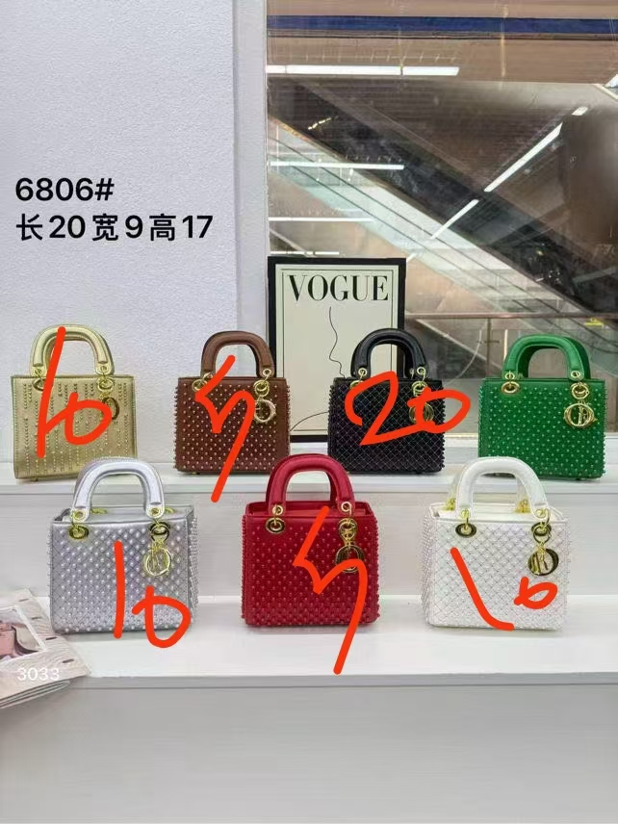 |  | 6806# |  |  | 35.00 | 1 | 60 | 个 | 60 | 2100.00 | 0.200 | 0.200
 |  |  |  |  |  |  |  |  |  |  | 14760.00 |  | 1.600

